Tạo Pod 1-swarmtest-node.yaml
Tạo Pod từ file cấu hình .yaml
 | mkdir exams
 | cd exams/
 | mkdir 1.pods
 | cd 1.pods
 | vi 1-swarmtest-node.yaml
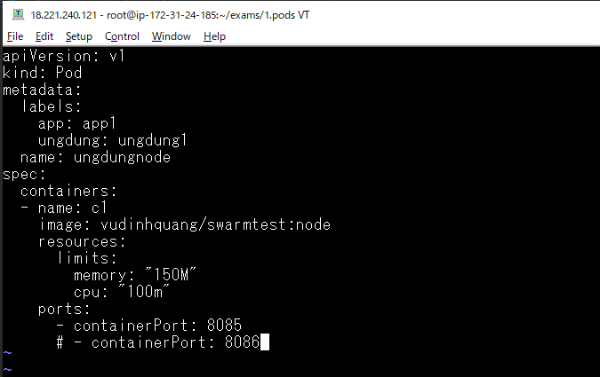

Triển khai file
 | kubectl apply -f 1-swarmtest-node.yaml

Kiểm tra các pod
 | kubectl get po -o wide

 |  | pod được tạo ra có 1 container
 |  | pod được tạo ra trên node worker1.xtl (ip-172-31-30-173.us-east-2.compute.internal)

Tạo pod 2-nginx.yaml
Tạo Pod từ file cấu hình .yaml
 | vi 2-nginx.yaml
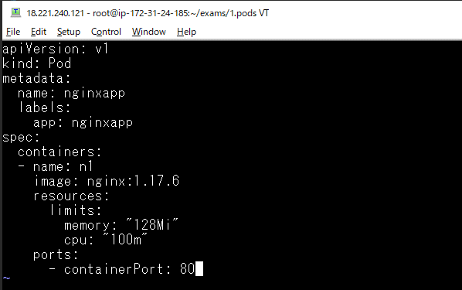

Triển khai file
 | kubectl apply -f 2-nginx.yaml

Kiểm tra các pod
 | kubectl get po -o wide

 |  | pod được tạo ra có 1 container
 |  | pod được tạo ra trên node worker2.xtl (ip-172-31-17-211.us-east-2.compute.internal)

Tạo pod 3-tools.yaml
Tạo Pod từ file cấu hình .yaml
 | vi 3-tools.yaml
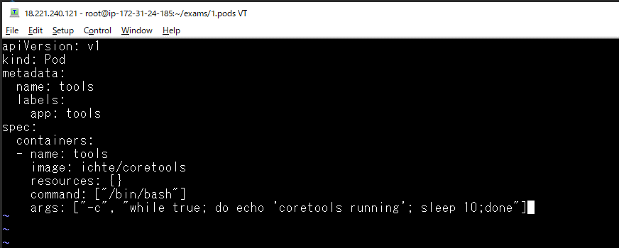

Triển khai file
 | kubectl apply -f 3-tools.yaml

Kiểm tra các pod
 | kubectl get po -o wide

 |  | pod được tạo ra có 1 container
 |  | pod được tạo ra trên node worker1.xtl (ip-172-31-30-173.us-east-2.compute.internal)

Xem thông tin chi tiết của Pod
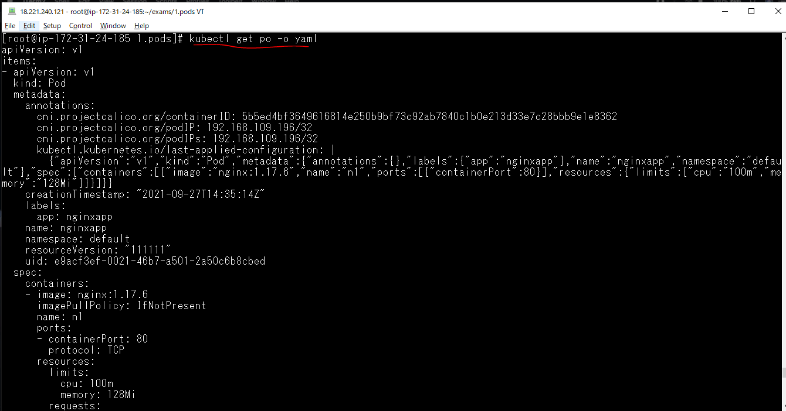
 | kubectl describe pod/nginxapp
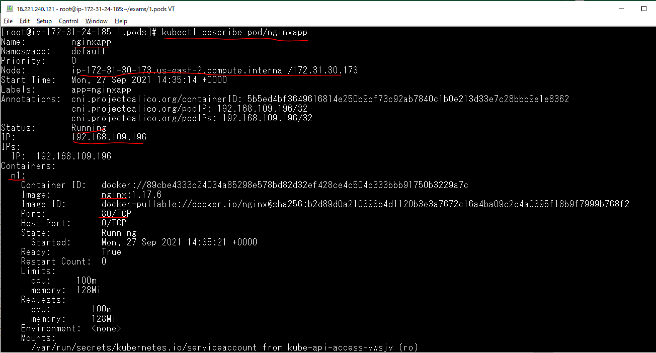

 |  | node đang chạy

 |  | IP của pod

Thông tin manifest của pod
 | kubectl get po -o yaml

Edit pod by edit manifest
kubectl edit po/ungdungnode
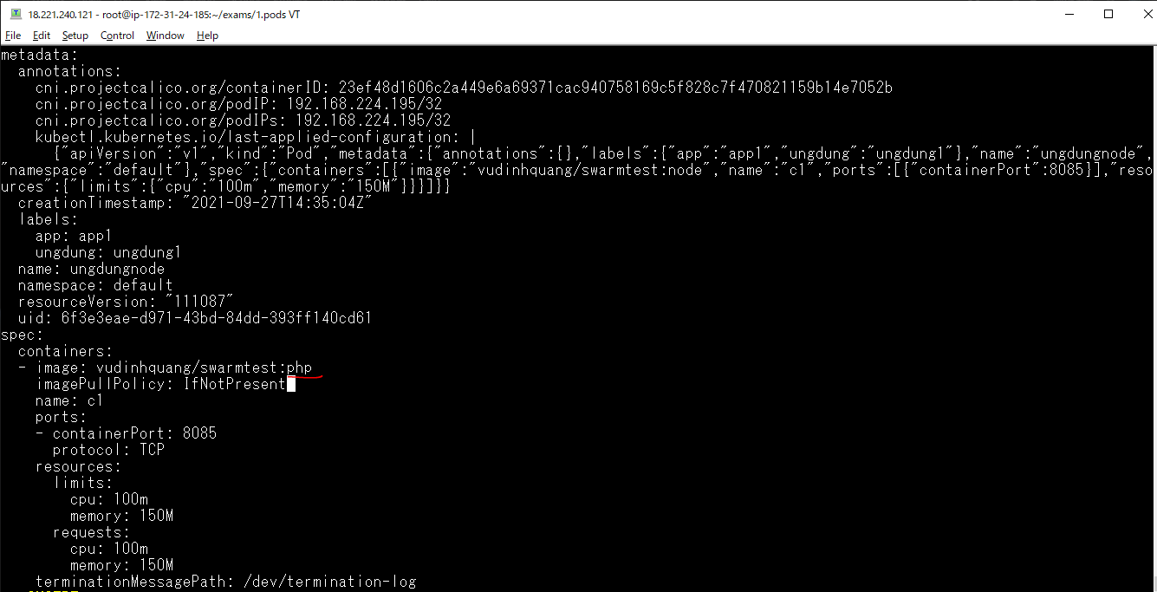

 | node -> php

Tra cứu log của Pod
kubectl logs pod/ungdungnode

kubectl logs pod/tools
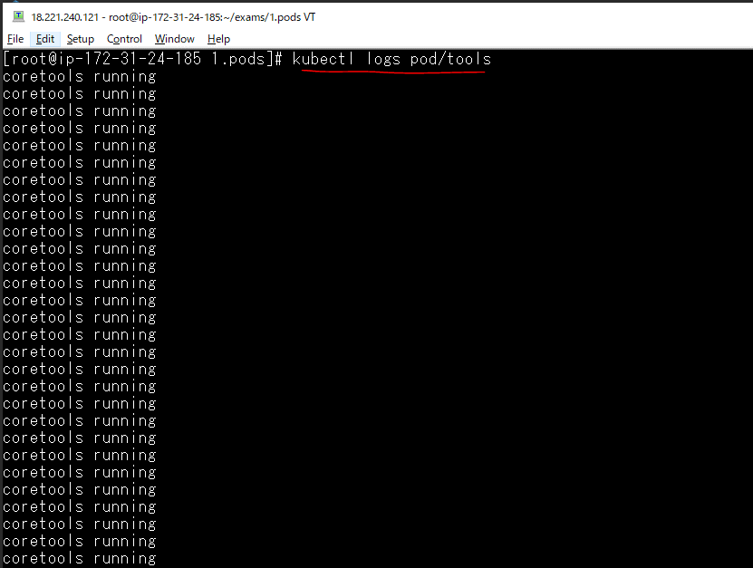

kubectl logs pod/nginxapp

Thi hành một lệnh của Pod
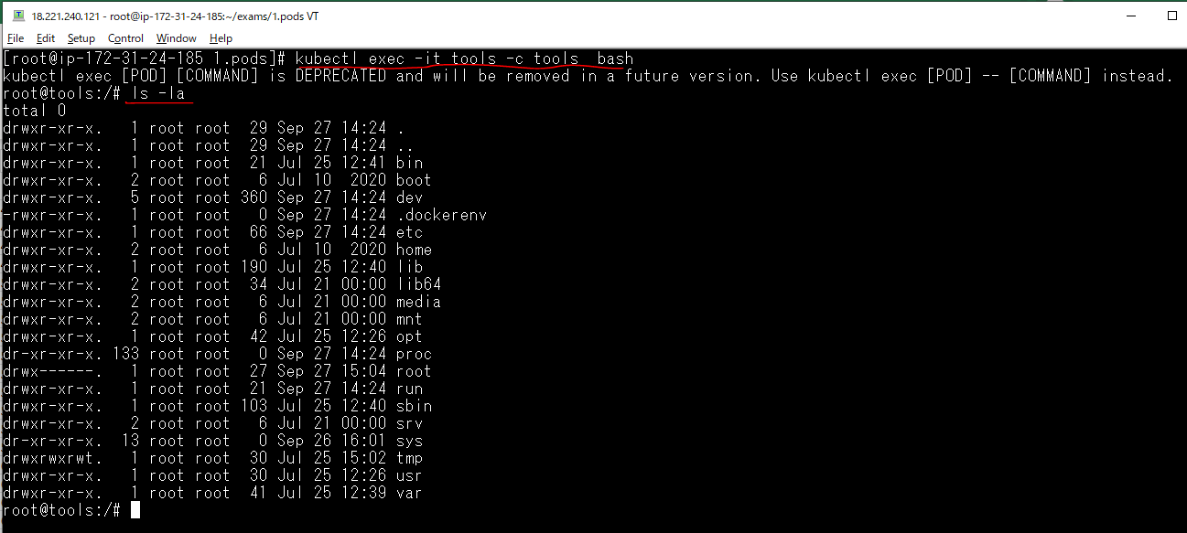
Truy cập vào container của pod ungdungnode và liệt kê file
 | kubectl exec ungdungnode ls /
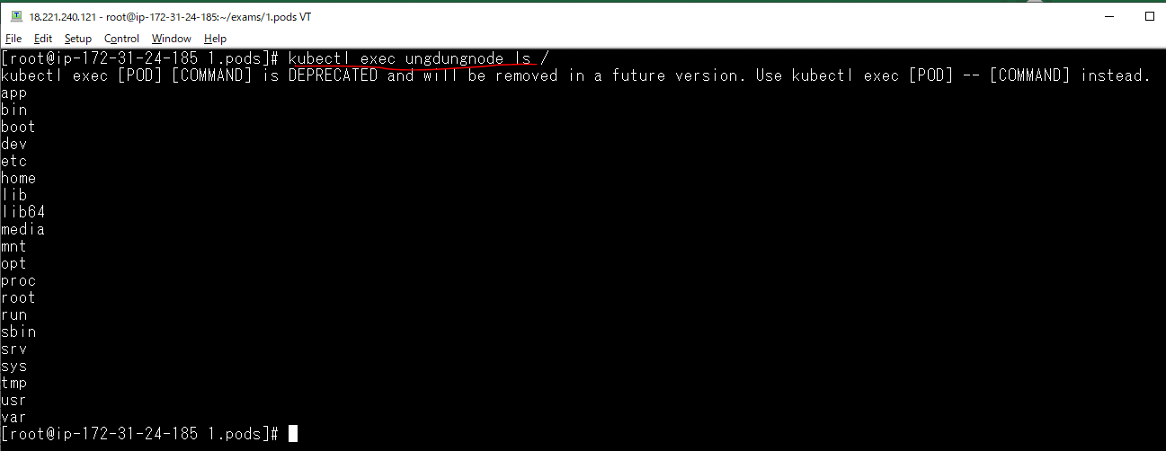

Truy cập vào dòng lệnh terminal của các container trong pod
 | kubectl exec -it tools bash
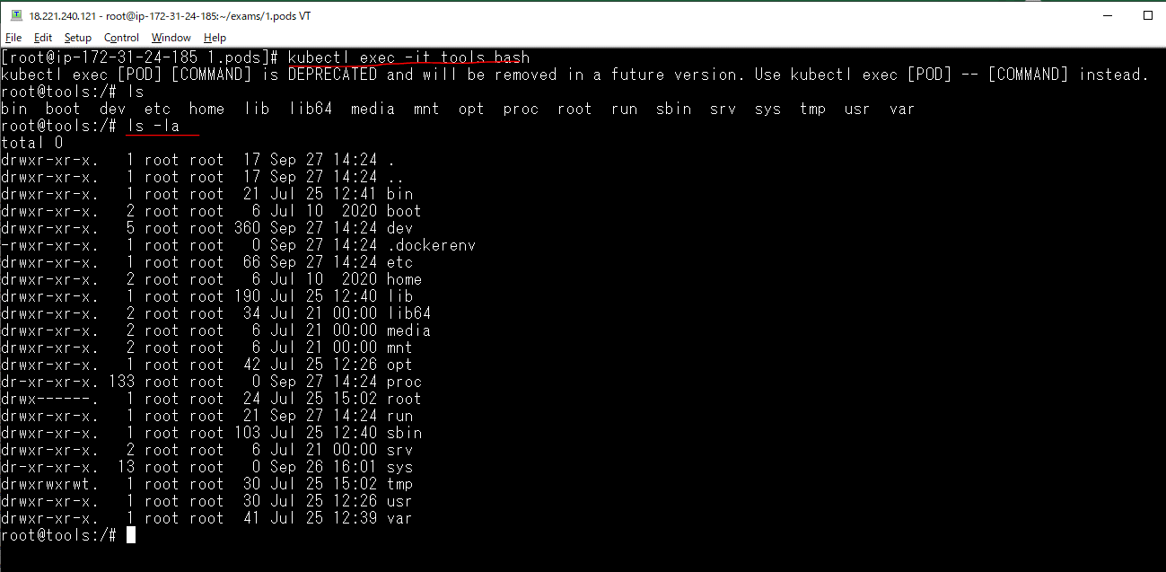

Trong trường hợp trong pod có nhiều container thì phải chỉ định rõ container muốn truy cập vào dòng lệnh terminal của container trong pod
 | kubectl exec -it tools -c tools bash

Open port all traffic
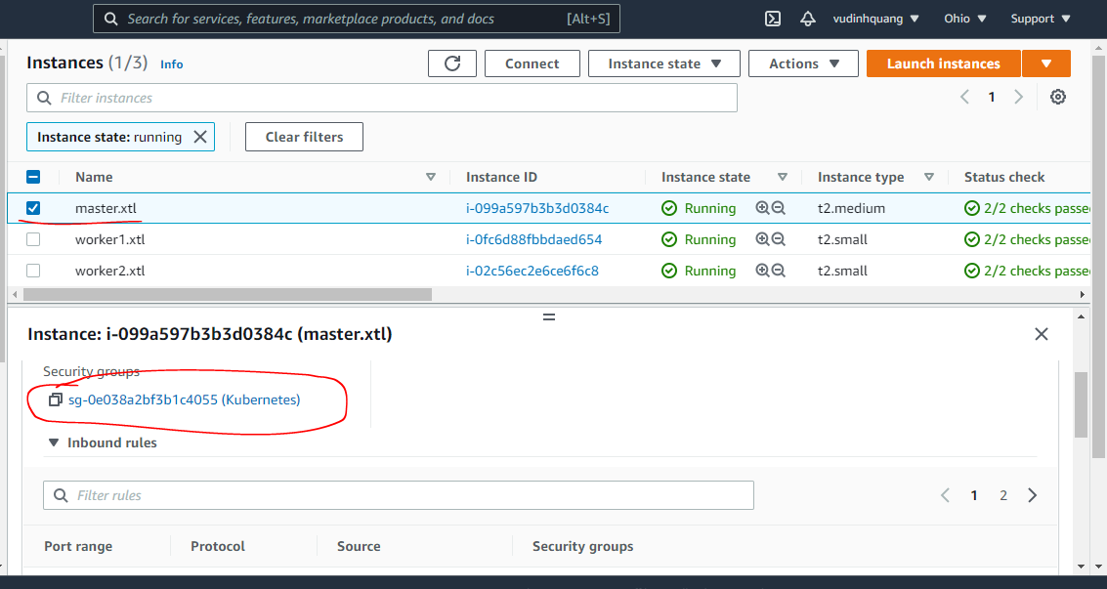

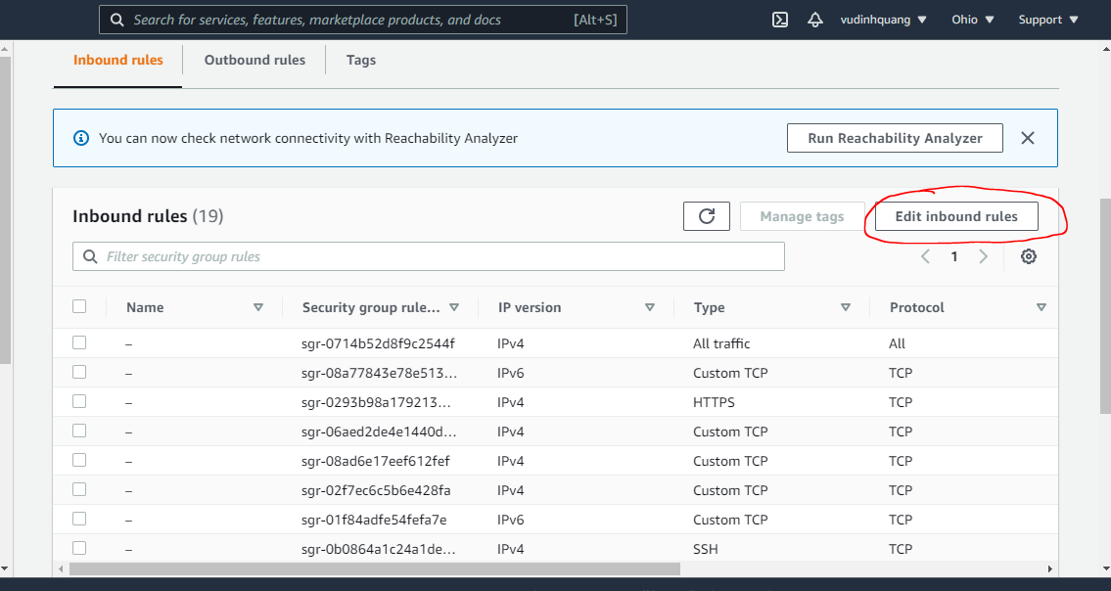

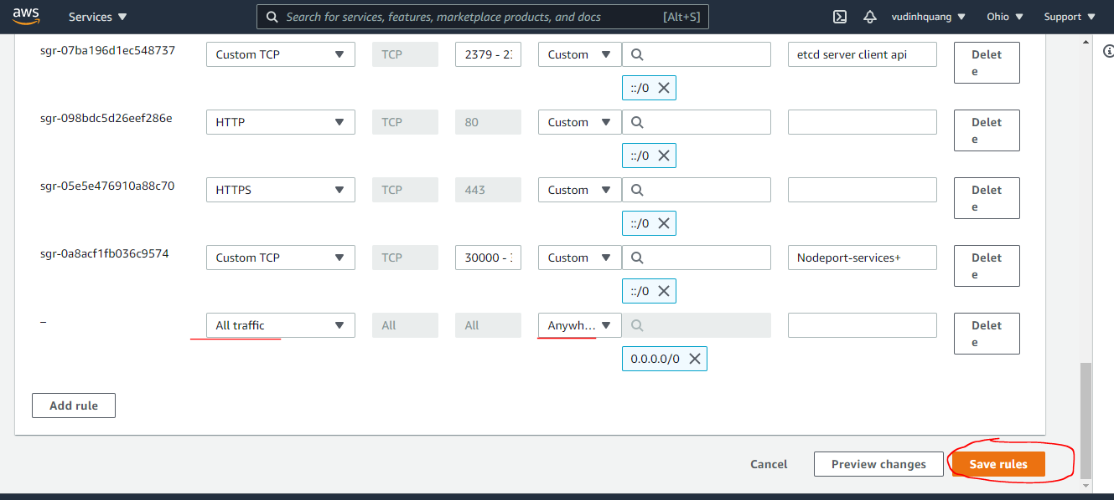

check kết nối giữaCác container
Kiểm tra các pod
 | kubectl get po -o wide

Vào container trong pod của tools và ping sang container bên pod nginx
 | kubectl exec -it tools -c tools bash

 | ping 192.168.109.196

từ tools curl đến webserver nginx
 | curl 192.168.109.196
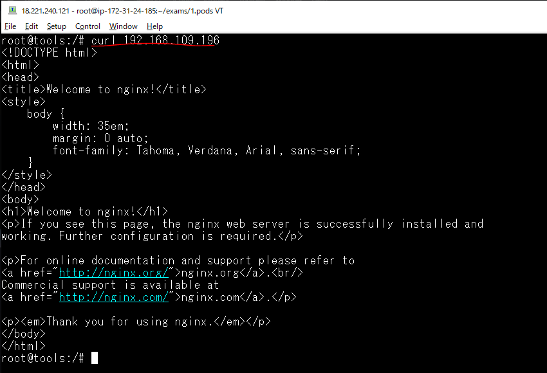

từ tools curl đến ungdungnode
 | curl 192.168.224.195:8085

